Legende
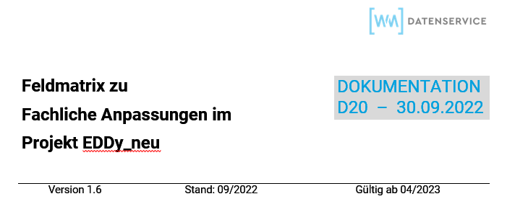

Folgende Beziehungen werden zwischen den "alten" Feldern zu den "neuen" Variablen in dem Tabellenblatt "Feldliste" dargestellt:

Beziehung | Beschreibung
1 : 1 | Daten eines "alten" Feldes werden durch Daten einer "neuen" Variable ersetzt
1 : 1 Zusatztext | Daten des Zusatztextes eines "alten" Feldes werden durch Daten einer "neuen" Variable ersetzt
1 : 1 teilweiser Ersatz | Ein Teil der Daten, welche bisher in einem "alten" Feld hinterlegt waren, werden durch Daten einer "neuen" Variable ersetzt
1 : N | Daten eines "alten" Feldes werden durch Daten mehrerer "neuer" Variablen ersetzt
1 : N Zusatztext | Daten des Zusatztextes eines "alten" Feldes werden durch Daten mehrerer "neuer" Variablen ersetzt
1 : N teilweiser Ersatz | Ein Teil der Daten, welche bisher in einem "alten" Feld hinterlegt waren, werden durch Daten mehrerer "neuer" Variablen ersetzt
N : 1 | Daten mehrerer "alter" Felder werden durch Daten einer "neuer" Variable ersetzt
N : 1 Zusatztext | Daten von Zusatztexten mehrerer "alter" Felder werden durch Daten einer "neuen" Variable ersetzt
N : 1 teilweiser Ersatz | Ein Teil der Daten, welche bisher in mehreren "alten" Feldern hinterlegt waren, werden durch Daten einer "neuer" Variablen ersetzt
Neu ohne Altfeld | Daten einer neue Variable ohne Bezug auf ein Altfeld werden bereitgestellt
Entfällt Ersatzlos | Daten eines "alten" Feldes werden nicht mehr dargestellt und entfallen ersatzlos
Ergänzt | Das "alte" Feld bleibt erhalten und wird um ein "neues" assetklassengesteuertes Feld als Redundanz ergänzt

